여행자용 페이지
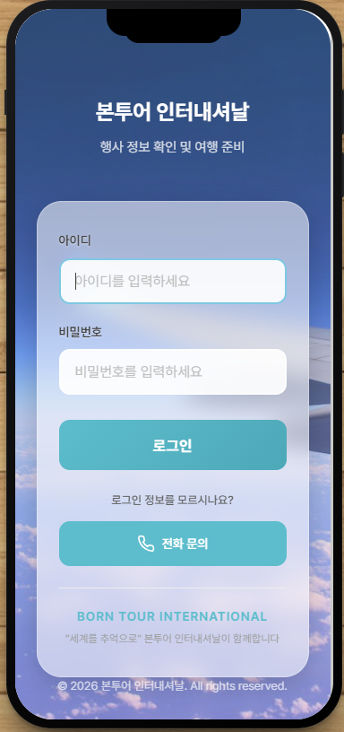
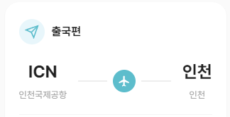
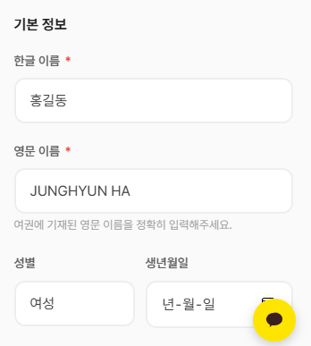

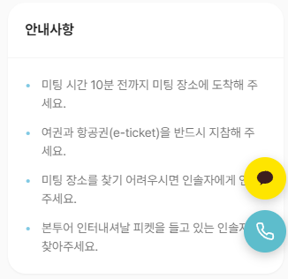
 | ㄴ 출도착 공항 쓰리코드 및 공항이름 제대로 입력되도록 변경

 |  | ㄴ 여권 OCR 정확도 심각하게 떨어짐. 휴대폰 카메라로 찍은 여권은 정보가 거의 인식되지 않음
 |  | 정확도 개선 시의 추가 비용 문의
 |  | ㄴ 영문이름 표기 "성/이름" 순으로 변경
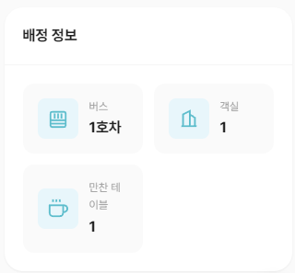
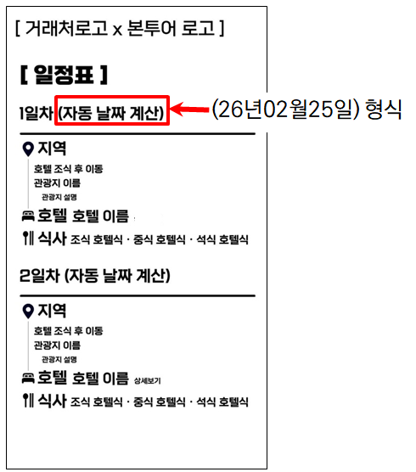
ㄴ 회원 가입 기능 추가 | ㄴ 공항 미팅 안내사항 사용자 페이지에서 수정할 수 있도록
행사 링크 공유 받아 회원 가입 할 경우, 해당 아이디에 행사 자동으로 매칭되도록

ㄴ 최상단 로고와 손님 이름 겹치는 부분을 겹치지 않게
ㄴ 업로드한 로고 확인 안 됨. 새창에서 보면 이미지가 뜨는데…
최대 업로드 가능한 이미지 제한이 있다면 사용자 페이지에 안내 문구 추가 필요
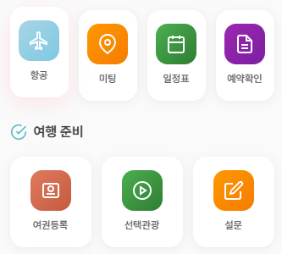

 |  | ㄴ 예약 상세 배정 정보 - 띄어쓰기로 줄바꿈 이루어지게
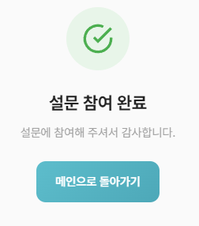

ㄴ 예약확인 - 예약상세로 변경
ㄴ 여행 준비 삭제
ㄴ 예약확인(예약상세) 선택관광과 설문 사이로 이동 / 일정표 옆 신규 페이지 호텔정보 추가
ㄴ 일정표/호텔정보 외부 링크 연동하는 형태 대신 신규페이지 추가
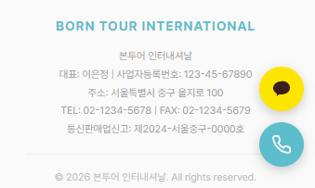
 | ㄴ 신규 페이지 (일정표)
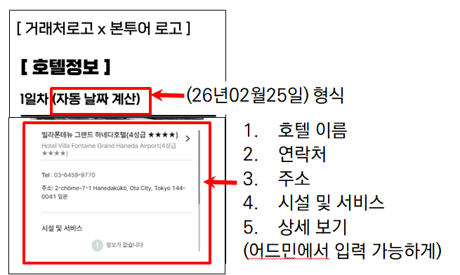
 |  | ㄴ 설문조사가 등록되어 있지 않으면, 미등록 내용으로 표출
 |  | 설문조사가 실제로 완료되었을 때만 참여 완료로 표시
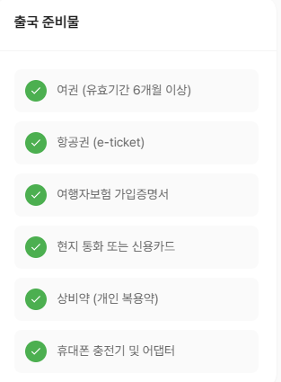
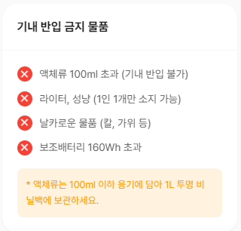

ㄴ 실제 정보로 업데이트 필요 (해당 부분 외에도)

ㄴ 카카오톡 버튼 없애는 걸로
 | ㄴ 신규 페이지 (호텔정보)

 |  | ㄴ 모두 어드민에서 수정할 수 있게 변경
 |  | ㄴ 날씨 이미지 업로드 했는데, 어디에도 나오지 않음. 여행전 확인사항 아래에 이미지 뜨도록 개선

사용자용 페이지
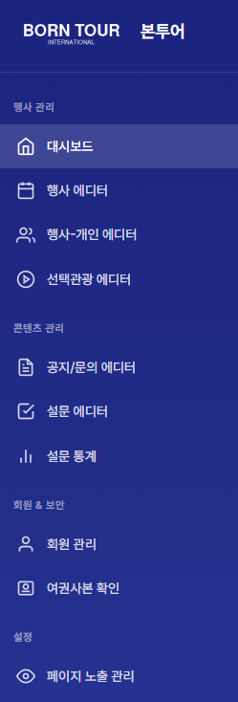
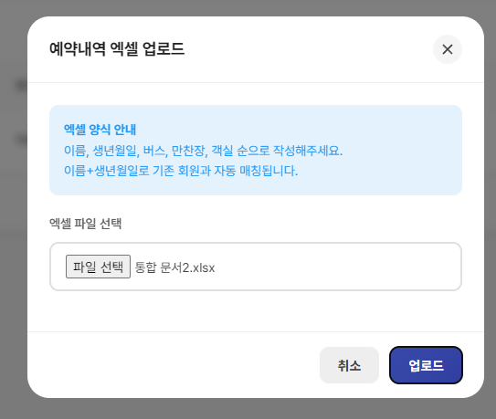

 | ㄴ 행사 수정 - 링크 복사 버튼 작동 안 함

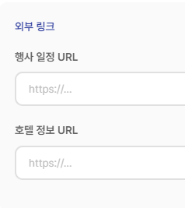
 | ㄴ 출발편의 출/도착 시간 // 도착편의 출/도착 시간 // 각각 입력할 수 있도록 변경

 |  | ㄴ 예약내역 엑셀 업로드 불가
 |  | ㄴ 다운로드된 예약내역 엑셀에 아무것도 확인 안 됨

 | ㄴ 삭제 → 별도의 에디터로 변경 | ㄴ 행사-개인 에디터 엑셀 구조
 |  | 이름 / 생년월일 / 선택관광 / 버스(일자별 버스 다르게 지정할 수 있도록 설정) / 연락처 / 만찬장 / 객실번호
 |  | 좌측으로 길어질 경우 스크롤바 형태로 운영
ㄴ 행사관리에 일정표 에디터 / 호텔 에디터 추가

 | ㄴ 진행 완료된 행사 디데이 표기 이상하게 나오는 것 해결
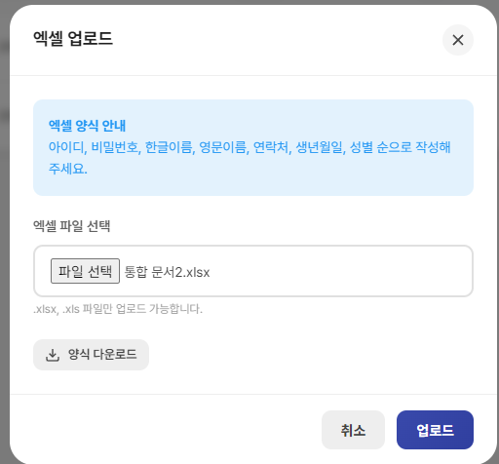

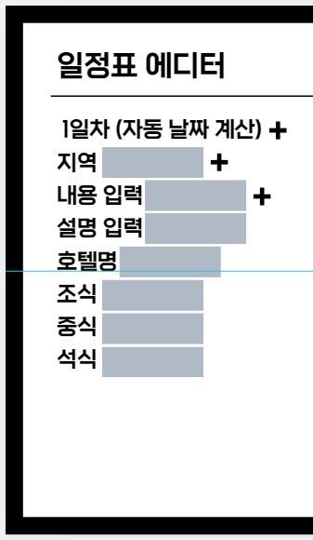
 |  | ㄴ 선택관광 행사 시작일은 n일차로 지정할 수 있도록 변경
 |  |  | ← 일정표 에디터
 |  |  | 첫 번째 더하기 버튼 - 일자 추가하는 버튼, 아래에 지역~식사 내용이 모두 추가됨
 |  |  | 두 번째 더하기 버튼 - 지역 추가하는 버튼, 아래에 내용~설명이 추가됨
 |  |  | 세 번째 더하기 버튼 - 내용을 추가하는 버튼, 아래에 설명이 추가됨
 |  |  | 각 입력 칸은 자유롭게 입력할 수 있어야 함. 설명 입력란의 경우 500자까지 입력 가능하도록 설정
 |  |  | 설명을 입력하지 않을 경우 입력된 내용 값만 여행자용 페이지에 노출

ㄴ 회원 관리 엑셀 업로드 불가 | ㄴ 엑셀 양식 : 아이디, 비밀번호, 한글이름, 영문이름, 성별, 생년월일, 연락처 순으로 변경
ㄴ 다운로드된 예약내역 엑셀에 아무것도 확인 안 됨

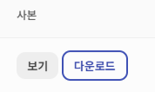
ㄴ 참여행사별로 회원 필터 걸 수 있도록 변경

ㄴ 수집한 여권사본 삭제할 수 있는 기능 추가
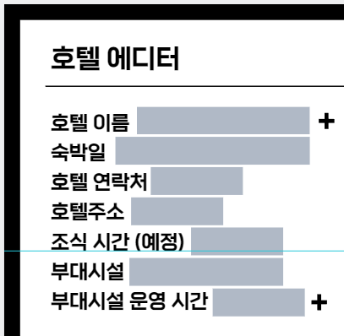
 |  |  |  | ← 호텔 에디터
 |  |  |  | 부대시설 입력 탭은 500자 이상 입력할 수 있도록 설정
 |  |  |  | 호텔 이름 옆 더하기 버튼을 누르면 호텔 이름~부대시설 운영시간 내용 모두 추가
 |  |  |  | 사용자용 페이지에 입력한 내용이 모두 여행자용 페이지에 입력되게

ㄴ 여권 제출 목록에 비자 탭 추가 - Y/N로 값 입력할 수 있게

